影视动漫
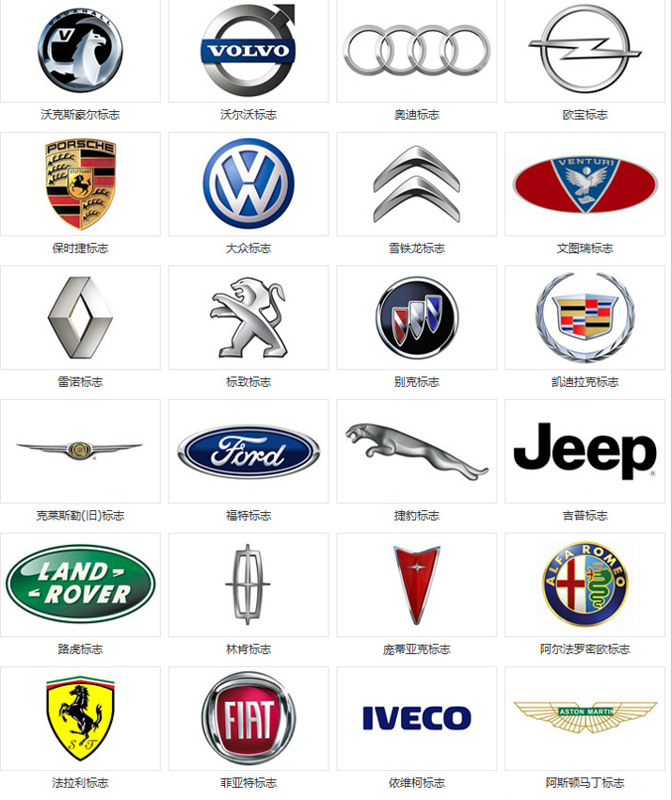
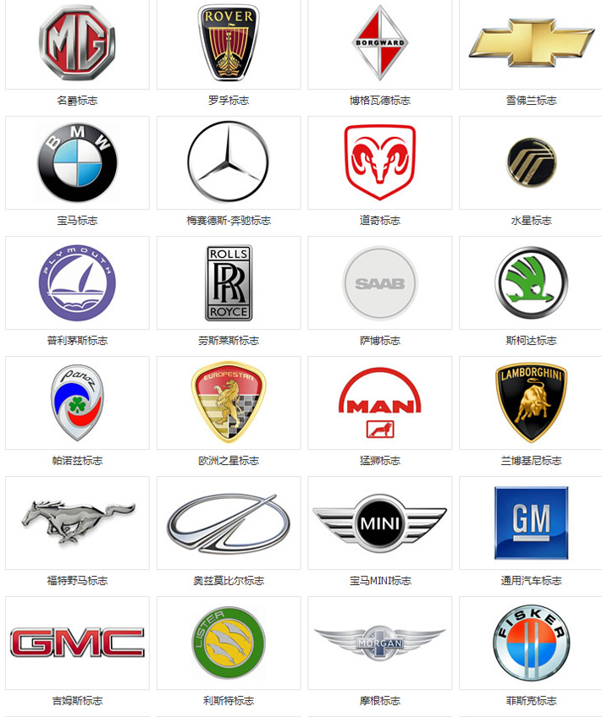
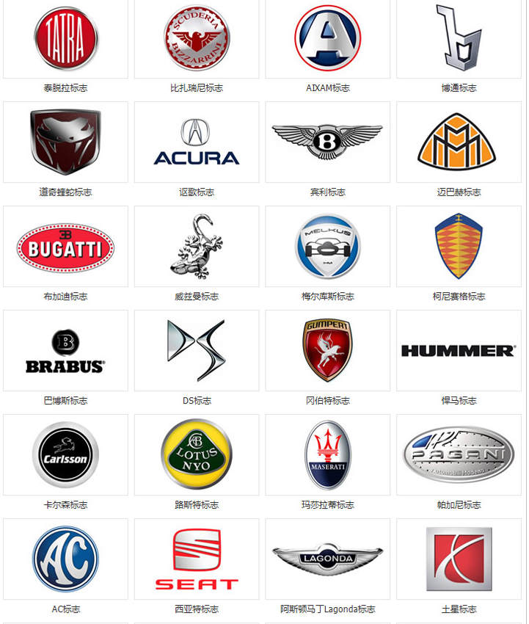
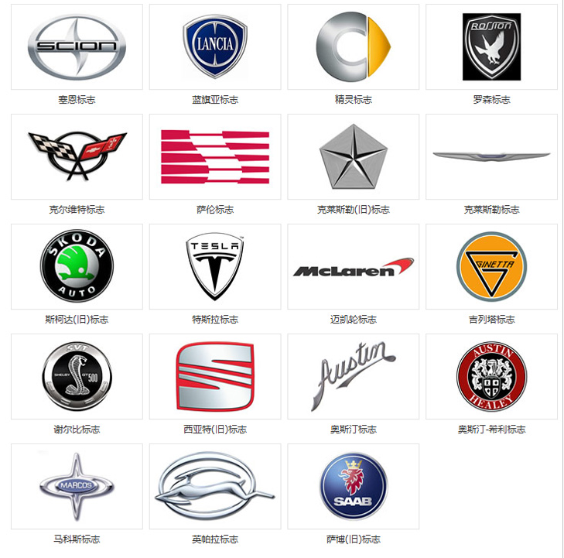
米老鼠 |  |  | 各种名车标志
唐老鸭
维尼熊 | 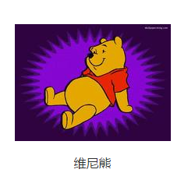
芭比娃娃 | 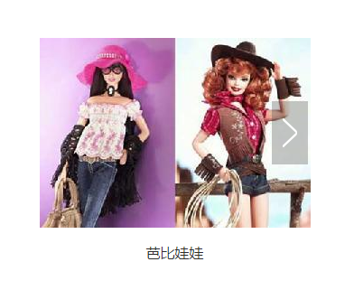
辛普森
加菲猫
哆啦A梦
KT猫
史努比
泰迪熊
奶爸系列
蜘蛛侠
超人 | 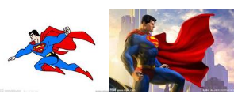
樱桃小丸子
白雪公主 | 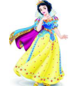
猫和老鼠 | 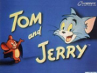
蜡笔小新 | 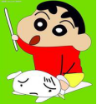
宠物小精灵（神奇宝贝）
火影忍者 | 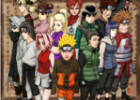
海贼王 | 
变形金刚
大白 | 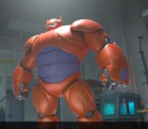
功夫熊猫
忍者神龟
蓝精灵
汽车总动员
史莱克 | 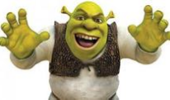
玛丽莲梦露
奥黛丽赫本
蒙娜丽莎
七龙珠
M豆
星球大战
植物大战僵尸
 | 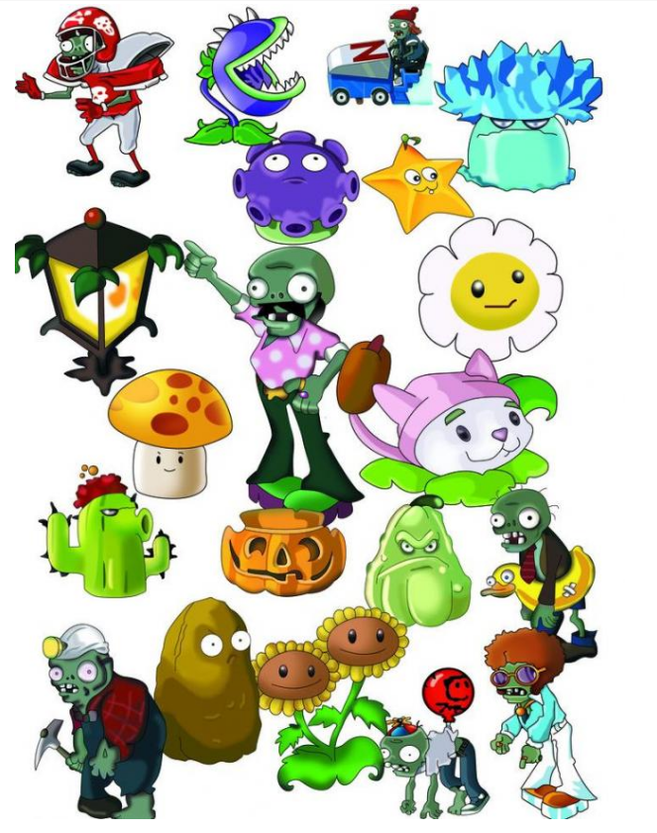
托马斯和他的朋友 | 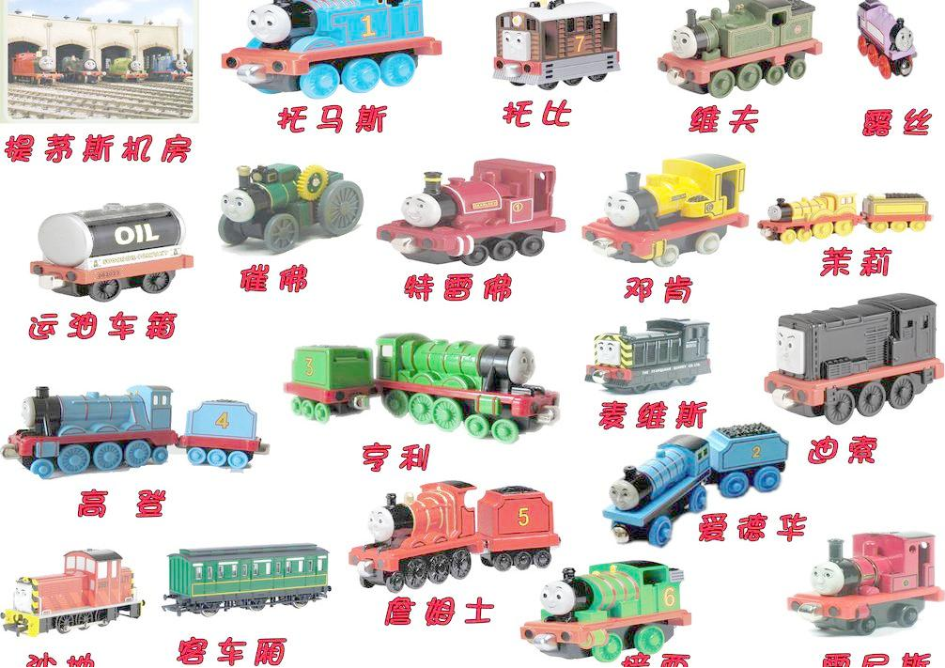 | 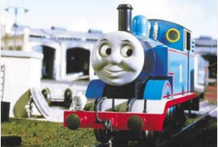

美国队长系列
奥特曼系列 | 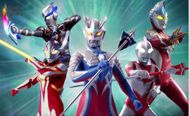
冰雪奇缘
佐罗 | 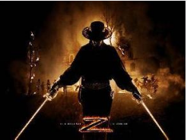
柯南
狮子王 辛巴 | 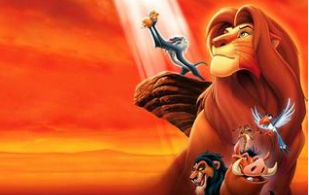
史迪仔
小飞象
怪兽大学
勇敢传说

